DT017
INSTITUTO ELECTORAL DEL ESTADO DE CAMPECHE
“25 ANIVERSARIO DEL IEEC, 1997-2022”
PROCESO ELECTORAL ESTATAL ORDINARIO 2021
MAPA DE LOS RESULTADOS DE LA ELECCIÓN DE DIPUTACIONES LOCALES POR EL PRINCIPIO DE MAYORÍA RELATIVA

DISTRITO ELECTORAL 17 |  |  |  |  |  |  |  |  |  | Resultados con base a la Sesión del Cómputo Distrital celebrada el 9 de junio de 2021.
VAXCAMPECHE | PT | PVEM | MOVIMIENTO CIUDADANO | MORENA | PES | RSP | FXM | CANDIDATOS/AS NO REGISTRADOS/AS | VOTOS NULOS | VOTACIÓN T. EMITIDA
7,631 | 814 | 492 | 5,245 | 8,357 | 158 | 520 | 856 | 13 | 526 | 24,612

PAN | PRI | PRD | PRI |  |  |  |  | GANADOR
530 | 6,768 | 333
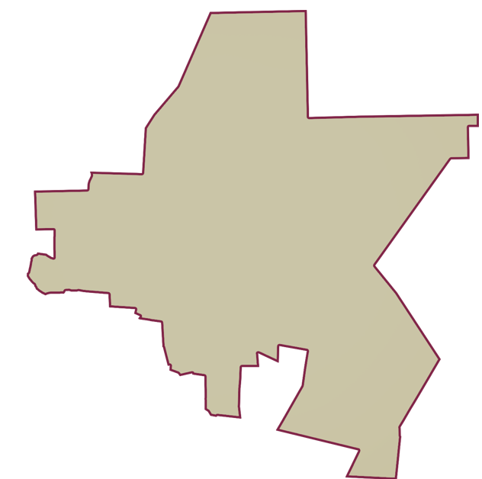
LISTA NOMINAL |  | 33,369
SECCIONES |  | 25
CASILLAS |  | 58

PARTICIPACIÓN CIUDADANA |  | 73.7571%
ABSTENCIONISMO |  | 26.2429%

